Титульный лист
Министерство спорта Российской Федерации
Министерство молодежной политики и спорта Саратовской области
Национальная федерация бадминтона России
Федерация бадминтона Саратовской области

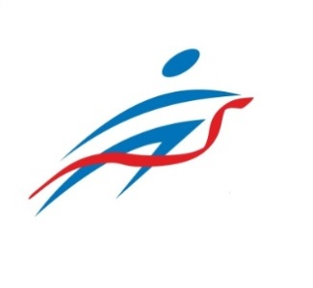

ОТЧЕТ
Главной судейской коллегии
о проведении
Всероссийских соревнований по бадминтону
"ЖЕЛТАЯ ГОРА"

0240002611Я
0240012611Я
0240022611Я
0240032611Я

10-14 июня 2022 г.

г. Саратов, Саратовская область

